상품제안서
뉴 솔리드 빅포켓 장바구니 | 상품코드: S16674

 |  |  |  |  |  |  | 02-713-8555 | www.synergygift.co.kr
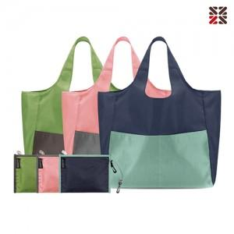

【상세/제작정보】 | 일체형 고무밴드가 부착되어있어, 미사용시 밴드에 걸어서 보관이 가능합니다.

【인쇄/포장옵션】 | 실크 / OPP(비닐)

【공급단가】 | 수량 | 100~ | 300~ | 500~ | 1,000~ | 5,000~
*VAT별도 | 단가 | 3,510원 | 3,340원 | 3,260원 | 3,180원 | 3,140원

【상품 URL】 | https://www.synergygift.co.kr:443/src/goods_detail.php?gdno=14243

